Sheet1
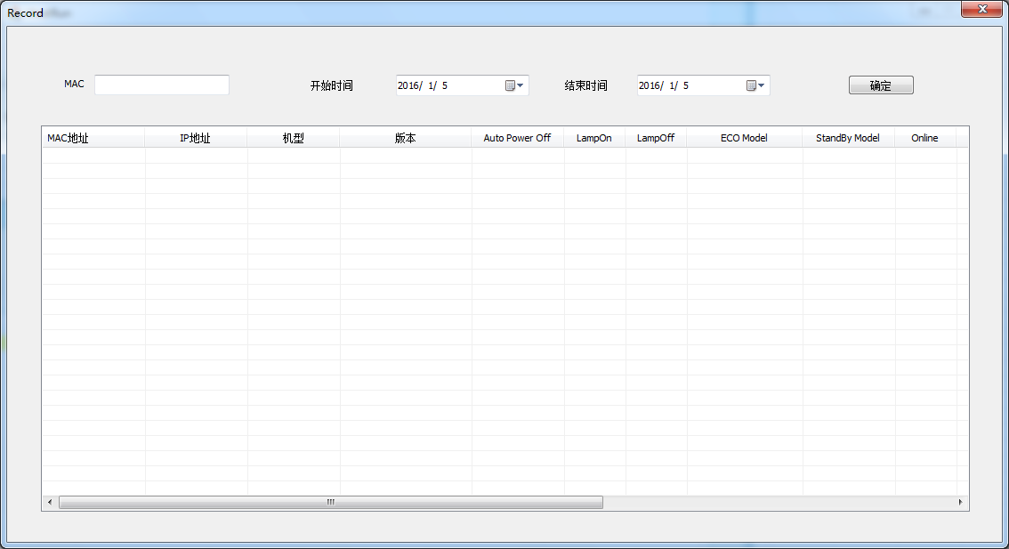
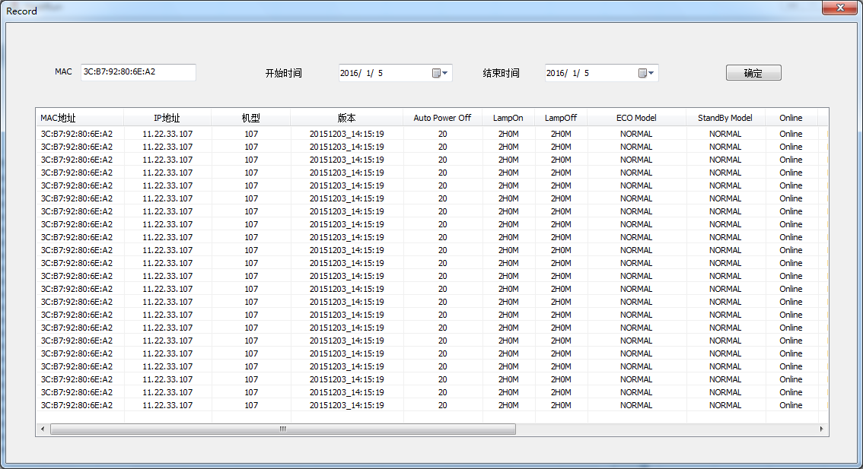
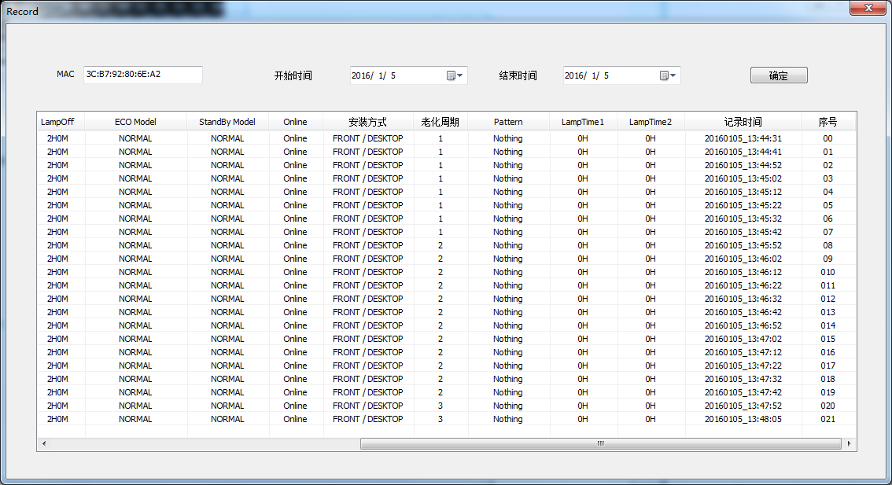
 | 点击图标打开UI登录页面，现在密码暂定为1

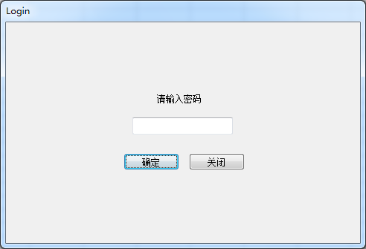

 | 点击Server IP按钮，输入OS主机的IP地址，端口现默认为1234

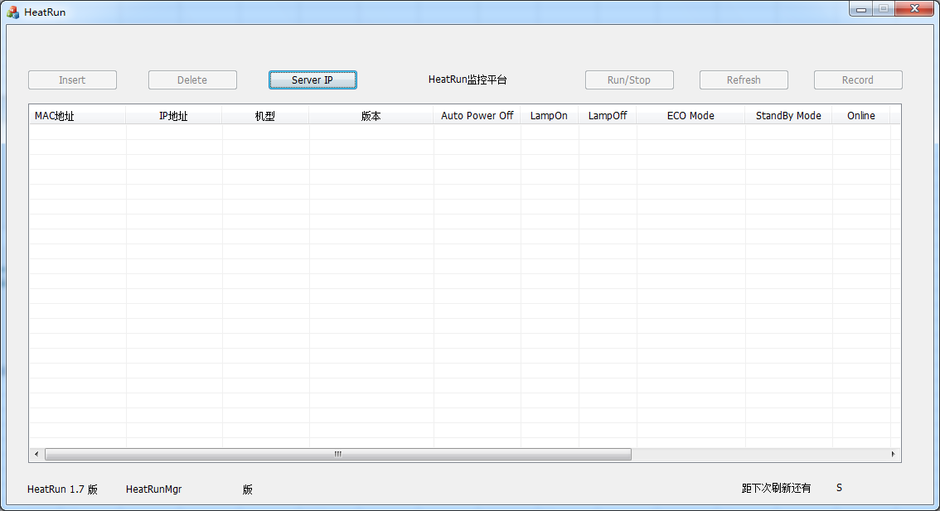

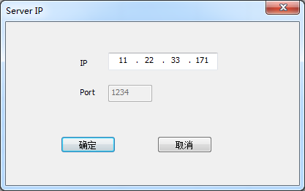

 | 点击Insert按钮，添加PJ，设置老化条件

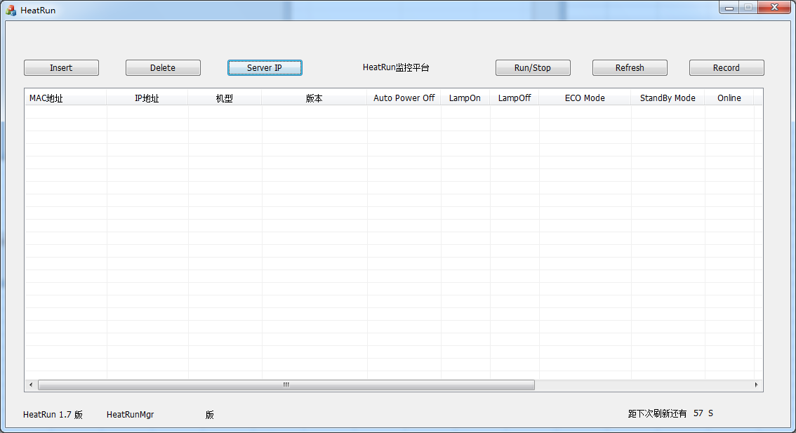

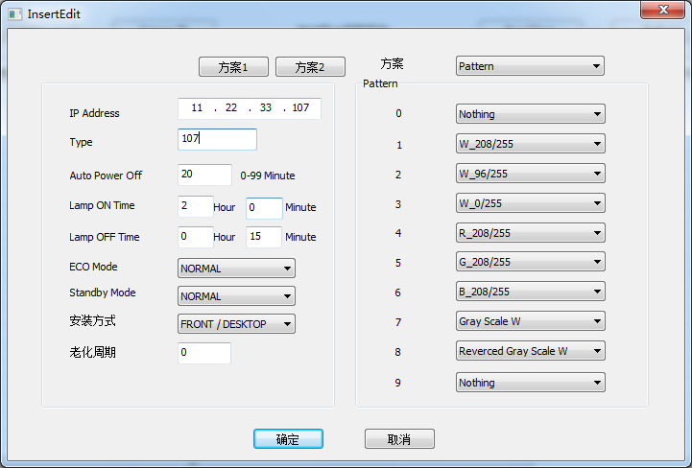

添加完PJ老化数据之后 显示红色标识，说明PJ还没完成设置，等待OS设置老化条件之后返回数据

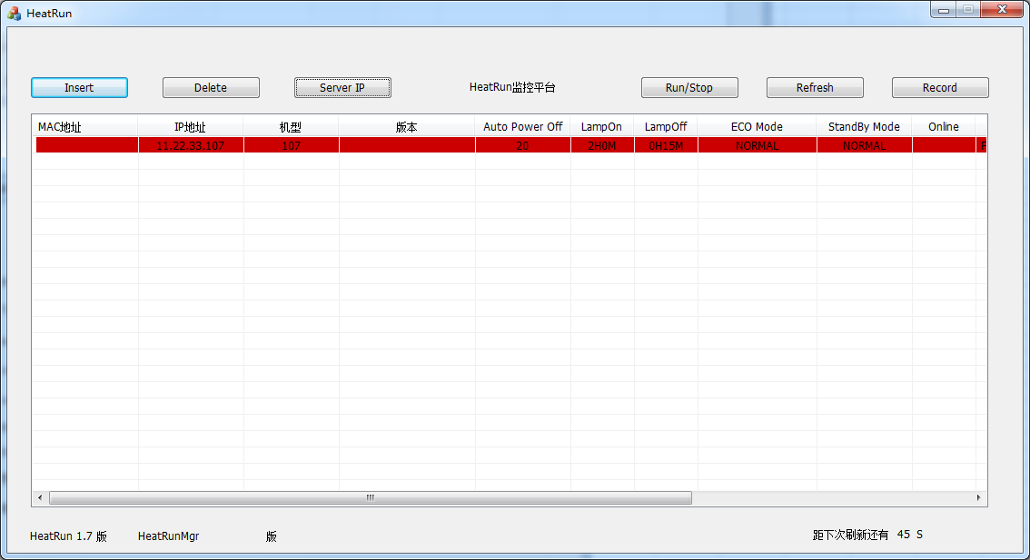

 |  |  | 可以点击刷新按钮刷新数据

 |  |  |  | 页面具备自动刷新功能
 |  |  |  | 自动刷新时间为60S

PJ老化数据设置完成后返回数据显示在页面上

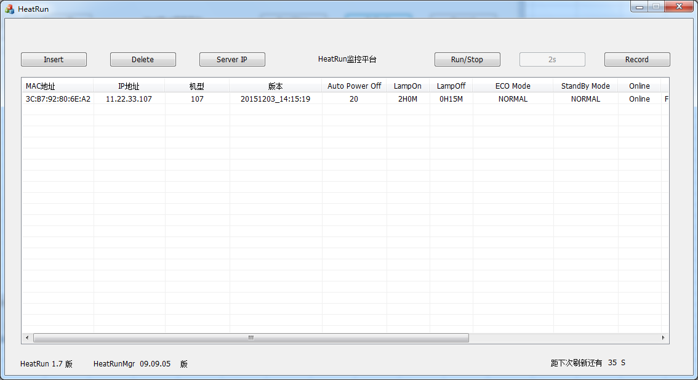

 |  |  | 刷新按钮点击一次过3S才能再次点击

 |  | UI版本以及OS版本信息

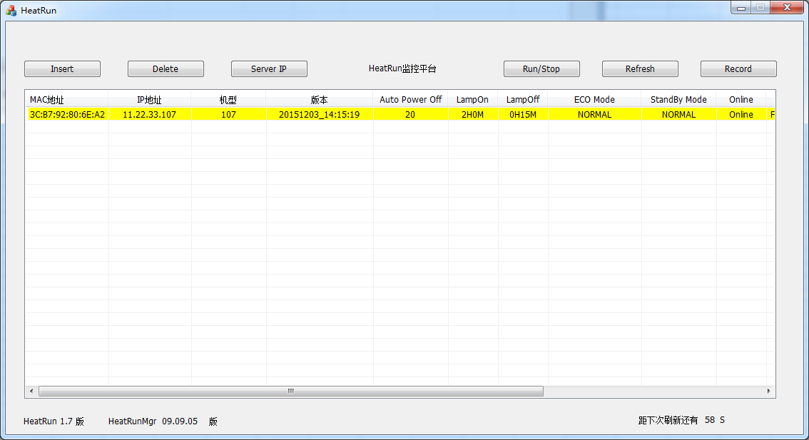

 | 点击Record按钮跳转到历史数据查询页面 填入需要查询的老化投影机MAC地址 选择开始时间以及结束时间点击确认（注：开始和结束时间不能超过7天）

